상품제안서
훈민정음볼펜+훈민정음흉배자개명함+훈민정음자개USB | 상품코드: S28081

 |  |  |  |  |  |  | 02-713-8555 | www.synergygift.co.kr
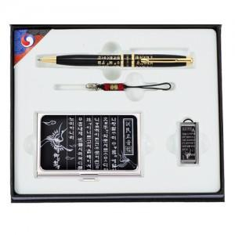

【상세/제작정보】

【인쇄/포장옵션】 | 레이저3곳 / 포장지포장

【공급단가】 | 수량 | 30~ | 100~ | 300~ | 500~ | 1,000~
*VAT별도 | 8GB | 35,450원 | 34,070원 | 33,240원 | 32,400원 | 31,850원
 | 16GB | 39,290원 | 37,760원 | 36,840원 | 35,910원 | 35,300원
 | 32GB | 43,130원 | 41,450원 | 40,440원 | 39,420원 | 38,750원
 | 64GB | 46,970원 | 45,140원 | 44,040원 | 42,930원 | 42,200원

【상품 URL】 | https://www.synergygift.co.kr:443/src/goods_detail.php?gdno=28081

